OP40
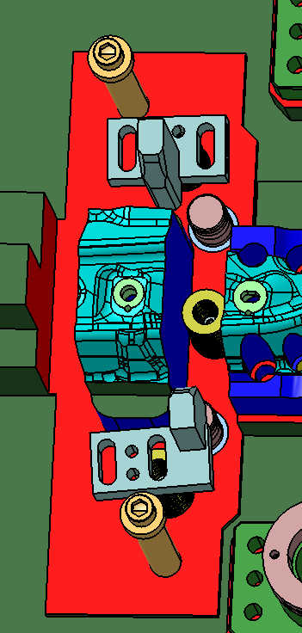 弹簧和导向偏，重新调整下
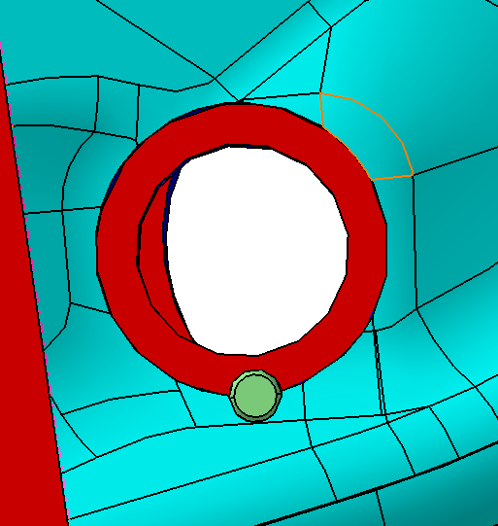 漏料孔偏，重新调整，自检所有
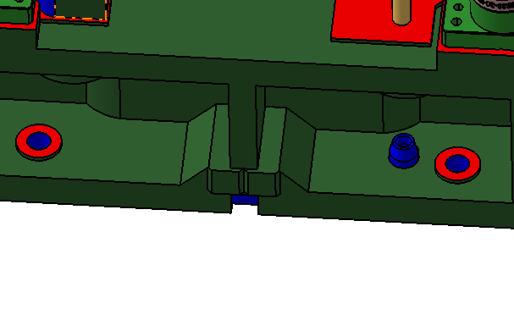 定位销位置检查下，模具装在大板上也需要防反
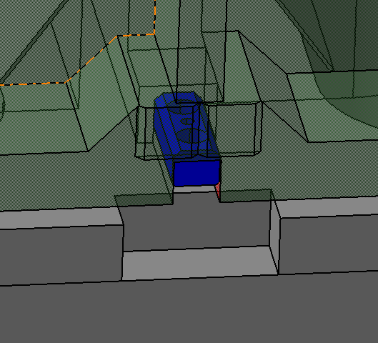 定位块需要避让
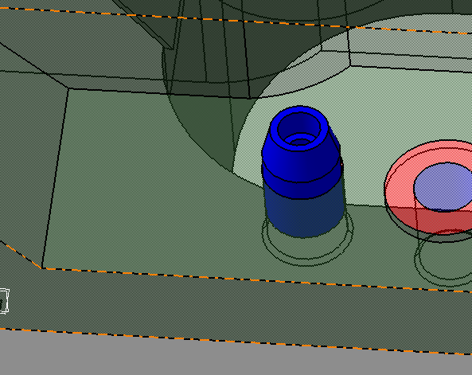 定位销位置调整下，距离落料坑太近
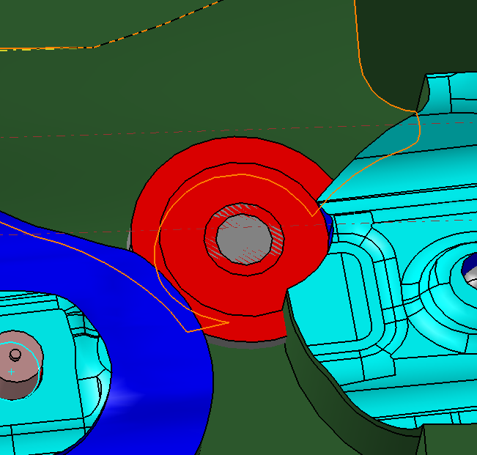 红色这是什么？
用侧销结构 40的侧销 4个工作2个安全
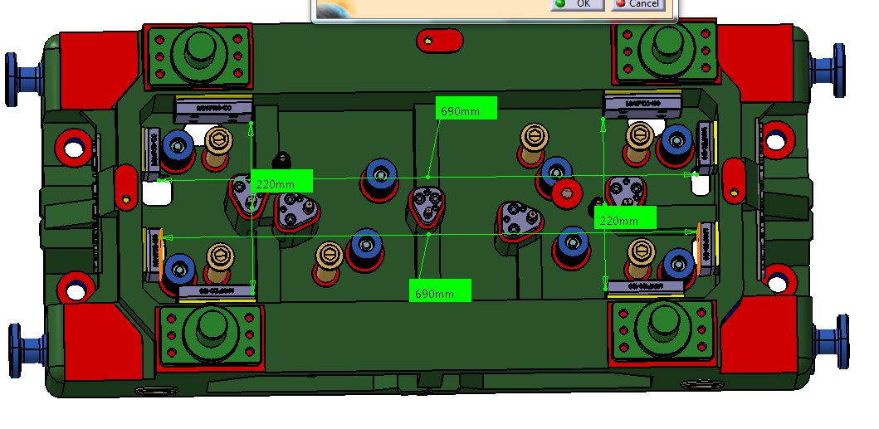 压料芯没有防反
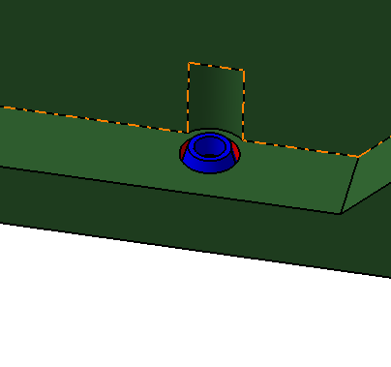 上模不要定位销
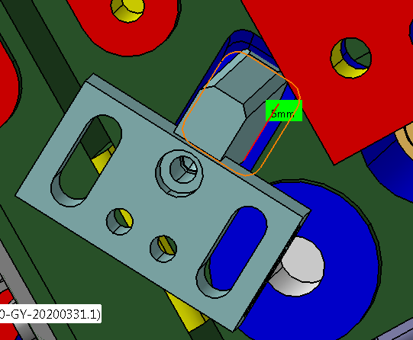 10mm

